饼图
饼图
地区 | 销售数量 | 销售额 | 城市 | 销售额
北方 | 295 | ¥143,404 | 北京 | ¥67,906
江浙沪 | 235 | ¥146,356 | 成都 | ¥82,084
南方 | 192 | ¥26,660 | 大连 | ¥11,450
西南 | 130 | ¥143,742 | 广州 | ¥16,776
 |  |  | 杭州 | ¥17,060
地区 | 销售额 |  | 昆明 | ¥23,912
北方 | ¥143,404 |  | 南京 | ¥38,784
南方 | ¥26,660 |  | 上海 | ¥90,512
西南 | ¥143,742 |  | 深圳 | ¥9,884
杭州 | ¥17,060 |  | 沈阳 | ¥51,614
圆环图
南京 | ¥38,784 |  | 天津 | ¥12,434
上海 | ¥90,512 |  | 重庆 | ¥37,746

复合饼图

折线图
折线图
月 | 销售额 |  |  |  | 总体
 | 北方 | 江浙沪 | 南方 | 西南
2014年1月 | ¥21,016 | ¥27,400 | ¥4,528 | ¥39,074 | ¥92,018
2014年2月 | ¥27,440 | ¥22,052 | ¥4,158 | ¥27,250 | ¥80,900
2014年3月 | ¥34,666 | ¥34,048 | ¥5,770 | ¥25,634 | ¥100,118
2014年4月 | ¥31,866 | ¥23,490 | ¥4,338 | ¥22,546 | ¥82,240
2014年5月 | ¥28,416 | ¥39,366 | ¥7,866 | ¥29,238 | ¥104,886

堆积折线图

百分比堆积折线图

条形图
簇状条形图
地区 | 销售额
 | 眼妆 | 底妆 | 唇妆 | 刷子
北方 | ¥32,748 | ¥94,610 | ¥14,242 | ¥1,804
江浙沪 | ¥31,824 | ¥92,102 | ¥21,086 | ¥1,344
南方 | ¥5,434 | ¥16,554 | ¥4,006 | ¥666
西南 | ¥39,464 | ¥83,546 | ¥15,640 | ¥5,092

堆积条形图

百分比堆积条形图

对称图表比较两公司
 | A产品 | B产品
1分店 | ¥7,000.00 | ¥5,600.00 | 作业：使用图形替换图表中的数据系列。
2分店 | ¥5,270.00 | ¥3,400.00 | 方法：
3分店 | ¥2,430.00 | ¥231.00 | 1.条形图；
4分店 | ¥3,533.00 | ¥1,230.00 | 2.选择横坐标,设置最小值-7000,最大值7000(依据绝对值最大的)
5分店 | ¥300.00 | ¥603.00 | 3.选中B公司数据系列,设置次坐标轴,
6分店 | ¥3,200.00 | ¥4,500.00 | 4.选中次坐标轴，勾选"逆序刻度值",对次坐标轴设置同上最值;
7分店 | ¥420.00 | ¥1,000.00 | 5.设置纵坐标轴的坐标轴标签"低"

散点图
用户 | 年龄 | 身份特质 | 行为偏好 | 履约能力 | 人脉关系 | 信用历史 | 信用分
小明 | 32 | 89 | 90 | 88 | 92 | 95 | 771
小花 | 28 | 92 | 80 | 92 | 94 | 87 | 751
小丽 | 23 | 86 | 78 | 94 | 78 | 86 | 738
小刚 | 24 | 83 | 81 | 83 | 78 | 94 | 726
小红 | 21 | 85 | 87 | 80 | 81 | 85 | 300

注意：散点图的表示方式：两列数值的相关性

年龄与信用分的相关性

多系列散点图
 | 吃饭 |  | 游戏 |  | 衣服 |  | 娱乐
18.3 | 15.4 | 15.7 | 5.9 | 1.6 | 16.7 | 4.9 | 2
17.9 | 13 | 12.3 | 7.7 | 4.5 | 19.2 | 1.2 | 6
20 | 20 | 17.3 | 1.1 | 1.1 | 11 | 8.3 | 8.8
19.4 | 17.2 | 10.5 | 1.8 | 5.1 | 15.3 | 4.2 | 8.4
 |  | 14.6 | 3.9 | 1.7 | 14.1
 |  | 13.3 | 3.2 |  | 18.9
类别 | x | y | size
吃饭 | 18.3 | 15.4 | 36.6
吃饭 | 17.9 | 13 | 35.8
吃饭 | 20 | 20 | 40
吃饭 | 19.4 | 17.2 | 38.8
游戏 | 15.7 | 5.9 | 31.4
游戏 | 12.3 | 7.7 | 24.6
游戏 | 17.3 | 1.1 | 34.6
游戏 | 10.5 | 1.8 | 21
游戏 | 14.6 | 3.9 | 29.2
游戏 | 13.3 | 3.2 | 26.6
衣服 | 1.2 | 16.7 | 2.4
衣服 | 1.6 | 19.2 | 3.2
衣服 | 4.5 | 11 | 9
衣服 | 1.1 | 15.3 | 2.2
衣服 | 5.1 | 14.1 | 10.2
衣服 | 1.7 | 18.9 | 3.4
娱乐 | 4.9 | 2 | 9.8
娱乐 | 1.2 | 6 | 2.4
娱乐 | 8.3 | 8.8 | 16.6
娱乐 | 4.2 | 8.4 | 8.4

气泡图
用户 | 年龄 | 身份特质 | 行为偏好 | 履约能力 | 人脉关系 | 信用历史 | 信用分
小明 | 32 | 89 | 90 | 88 | 92 | 95 | 771
小花 | 28 | 92 | 80 | 92 | 94 | 87 | 751
小丽 | 23 | 86 | 78 | 94 | 78 | 86 | 738
小刚 | 24 | 83 | 81 | 83 | 78 | 94 | 726
小红 | 21 | 85 | 87 | 80 | 81 | 50 | 725

注意：气泡的大小代表数值的大小

雷达图
用户 | 身份特质 | 行为偏好 | 履约能力 | 人脉关系 | 信用历史
小明 | 33 | 90 | 22 | 92 | 65
小花 | 92 | 30 | 50 | 87 | 96
小丽 | 76 | 20 | 94 | 33 | 86
小刚 | 65 | 81 | 46 | 55 | 64
小红 | 85 | 54 | 80 | 81 | 85

雷达图

瀑布图
城市 | 销售占比 | 隐藏占比
上海 | 19.67% | 0.00% | 注意分析图表的显示，这里用的是堆积柱状图
成都 | 17.84% | 19.67%
北京 | 14.76% | 37.51% | 瀑布图是由麦肯锡顾问公司所独创的图表类型，因为形似瀑布流水而称之为瀑布图
沈阳 | 11.22% | 52.26% | 当用户想表达两个数据点之间数量的演变过程时，即可使用瀑布图，例如，期中与期末每月成交件数的消长变化。
南京 | 8.43% | 63.48% | 当用户想表达一连续的数值加减关系时，即可使用瀑布图。
重庆 | 8.20% | 71.91% | 例如A公司一月份员工人数105人，二月份121人（较前月增加16人），三月份129人（较二月增加8人），四月份139人（较三月增加10人），五月份127人（较四月减少12 人）。
此图表在您的 Excel 版本中不可用。 编辑此形状或将此工作簿转换为其他文件格式将永久破坏图表。
昆明 | 5.20% | 80.11%
杭州 | 3.71% | 85.31%
广州 | 3.65% | 89.02%
天津 | 2.70% | 92.66%
大连 | 2.49% | 95.36%
深圳 | 2.15% | 97.85%
总计 | 100.00% | 0.00%

漏斗图
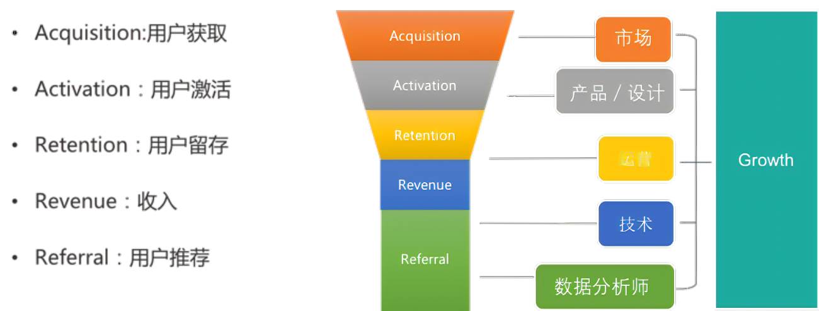
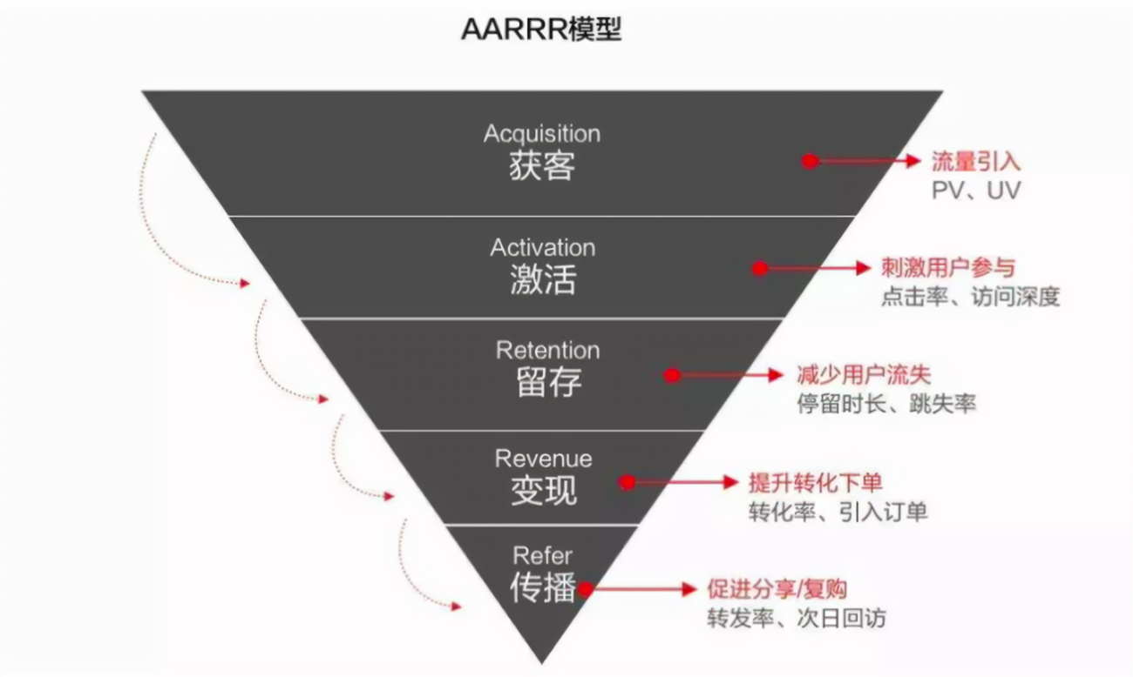
阶段 | 数量 | 全流程转化率 | 隐藏比例 | 各阶段转化率 | 隐藏比例
首页访问数 | 10000 | 100% | 0% | 100% | 0.00% | 漏斗图是一种直观表现业务流程中转化情况的分析工具，它适用于业务流程比较规范、周期长、环节多的流程分析。 作用：通过漏斗各环节业务数据的比较，能够直观地发现业务流程问题环节所在，如不同时间之间的比较，同级直接的比较，与平均、领先水平比较。在网站分析中，通常用于转化率比较，它不仅能展示用户从进入网站到实现购买的最终转化率，还可以展示每个步骤的转化率。
产品页访问数 | 8000 | 80% | 10% | 80% | 10.00%
放入购物车数 | 6000 | 60% | 20% | 75% | 12.50%
生成订单数 | 4000 | 40% | 30% | 67% | 16.67%
支付成功数 | 2000 | 20% | 40% | 50% | 25.00%
交易成功数 | 1000 | 10% | 45% | 50% | 25.00%

漏斗图
此图表在您的 Excel 版本中不可用。 编辑此形状或将此工作簿转换为其他文件格式将永久破坏图表。

组合图表
地区 | 销售数量 | 销售额 | 平均值 | 目标值 | 目标达成率
北方 | 1,093 | ¥143,404 | ¥115,041 | ¥120,000 | 119.50%
江浙沪 | 1,137 | ¥146,356 | ¥115,041 | ¥150,000 | 97.57%
南方 | 209 | ¥26,660 | ¥115,041 | ¥30,000 | 88.87%
西南 | 1,157 | ¥143,742 | ¥115,041 | ¥150,000 | 95.83%

组合图

作业1 各种对比
姓名 | 成绩 | 及格线 | 优秀线
张一 | 55 | 60 | 85
王二 | 88 | 60 | 85
陈三 | 62 | 60 | 85
李四 | 78 | 60 | 85
五毛 | 99 | 60 | 85 | FALSE
胡六 | 45 | 60 | 85 | FALSE

作业：
使用组合图

作业2 各种对比
地区 | 销售额 | 平均值 | 目标值
北方 | ¥143,404 | ¥115,041 | ¥120,000
江浙沪 | ¥146,356 | ¥115,041 | ¥150,000
南方 | ¥26,660 | ¥115,041 | ¥30,000
西南 | ¥143,742 | ¥115,041 | ¥150,000

作业2

